Sheet1
スーパーKOHYO TikTok撮影 モデル候補リスト
No. |  | 名前 | フォロワー数（Instagram） | フォロワー数（TikTok） | 起用費用 | Instagram | TikTok | 備考
1 | 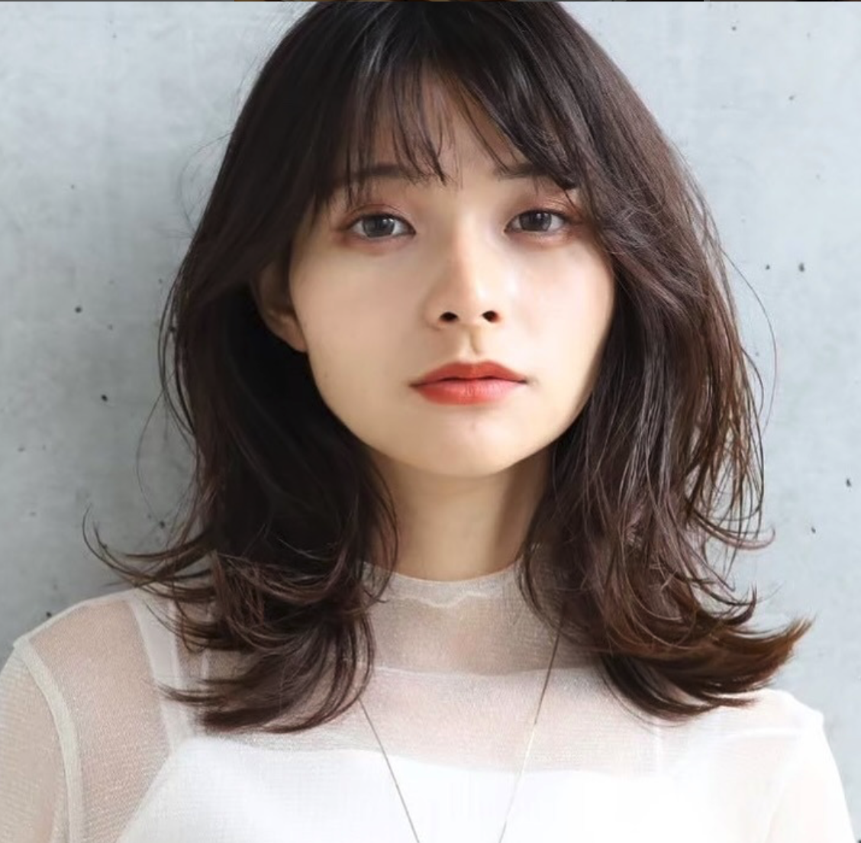 | nonu | 51,000 |  | ¥50,000 | https://www.instagram.com/nonu3911/?hl=ja |  | 関西在住のフリーモデル。 多くの有名企業で広告塔モデルとして活躍。 人気コンテンツ「サラリーマンな日常」にも出演しており、演技力は抜群です。
2 | 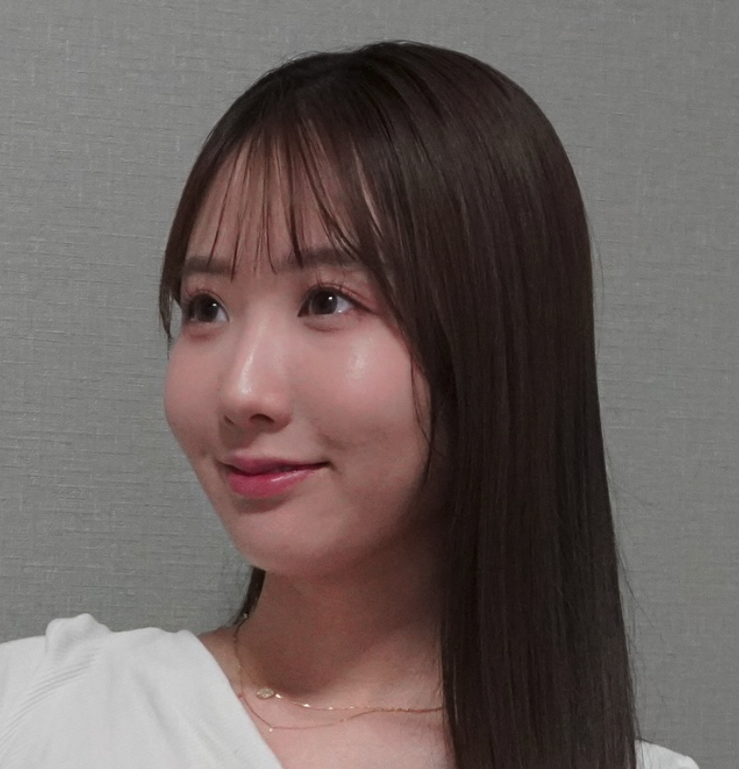 | 季咲 | 25,000 | 75,000 | ¥55,000 | https://www.instagram.com/kisaki_m__/ | https://www.tiktok.com/@kisaki_m__ | 大阪在住のフリーモデル。 人気動画コンテンツ「部活と恋」にゆうか役で出演。 演技力が高く企業の広報演者として活動もしており、元気で明るい女性です。
3 | 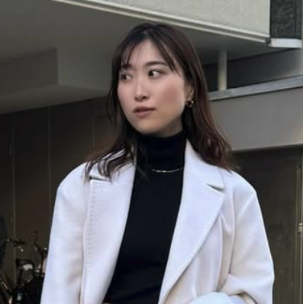 | 音羽 美香 | 25,000 |  | ¥45,000 | https://www.instagram.com/miktasn/ |  | 関西在住のファッションモデル。 日々Instagramにて、お洒落な日常とコーデを発信している。 また、ミスゆかたにも選ばれた経歴を持つ。
4 | 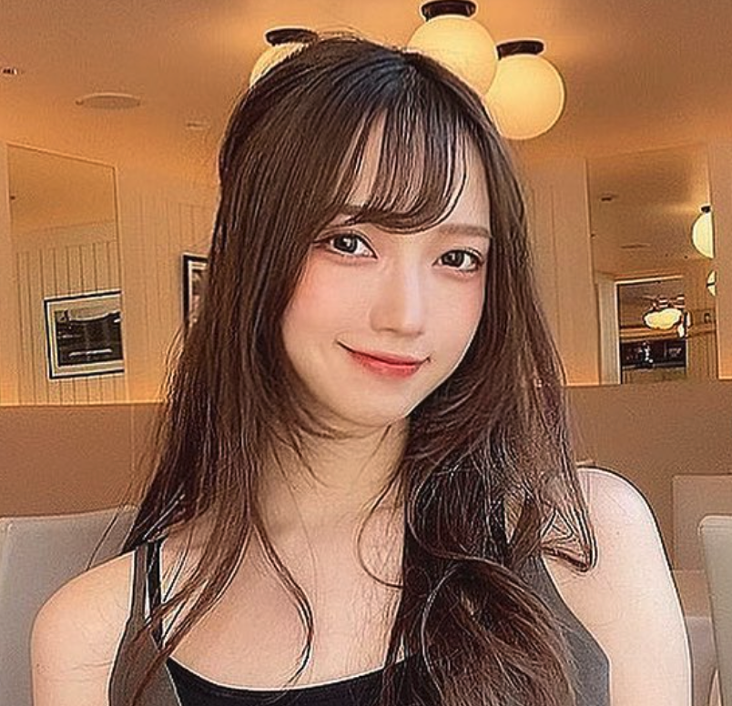 | ちさと | 25,000 | 21,200 | ¥45,000 | https://www.instagram.com/chiiiisato_o/ | https://www.tiktok.com/@chisato_odayo | 関西を中心に活動しているフリーモデル。 若者に人気のコンテンツ「悪いが今は青春中」に出演しており、若年層からの知名度もあり、明るい笑顔も持ち合わせた女性です。
5 |  | momoniku | 22,000 |  | ¥45,000 | https://www.instagram.com/momoniku__/ |  | 大阪を拠点に活動しているフリーモデル。 明るい印象と笑顔が特徴的で、今回の案件にピッタリの女性像です。
6 | 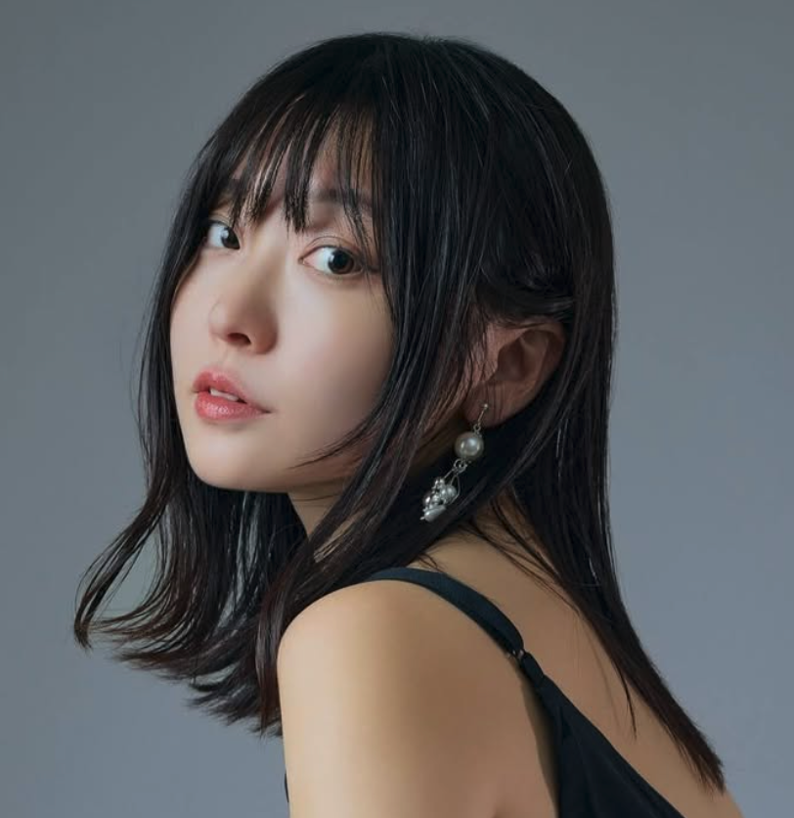 | 白川 うみ | 21,000 | 31,600 | ¥45,000 | https://www.instagram.com/umi_photo1/ | https://www.tiktok.com/@umi_00724 | 神戸在住のフリーモデル。 InstagramとTikTokの両方で多くの支持を得ており、役者としても活動しているため、演技力は高い。元々はアイドルとして活動していたので明るい性格。
7 | 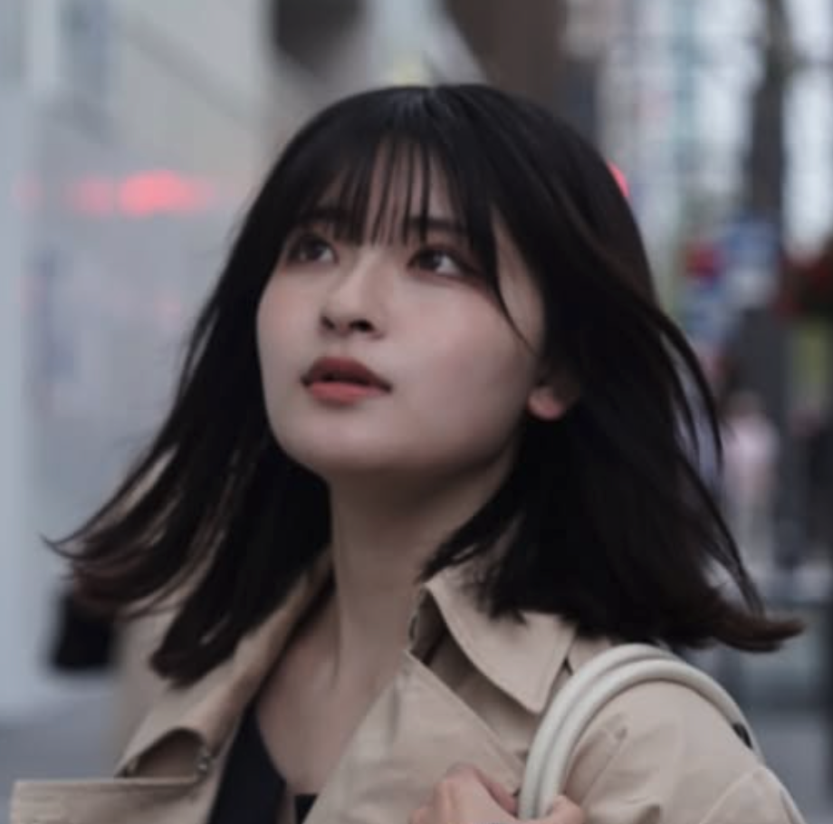 | 椿 | 21,000 | 22,800 | ¥45,000 | https://www.instagram.com/__iam.tsubaki_/ | https://www.tiktok.com/@__iam.tsubaki_?lang=ja-JP | 兵庫出身のフリーモデル。 人気コンテンツ「パートな日常」に水野役で出演している。 役者として活動しているため演技力は高い。
8 | 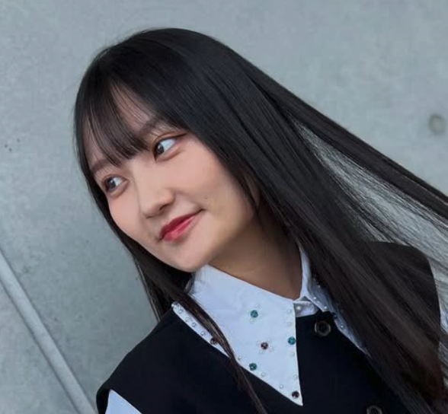 | KURUMI | 10,000 | 734 | ¥40,000 | https://www.instagram.com/kurumi_0624/ | https://www.tiktok.com/@kurumi.0624 | 関西を拠点に活動しているフリーモデル、俳優。 モデル業以外にも映画や舞台に出演実績があり、第3回宮古島国際映画祭ノミネート【間借りカフェユキ】で主演を務めた。
9 | 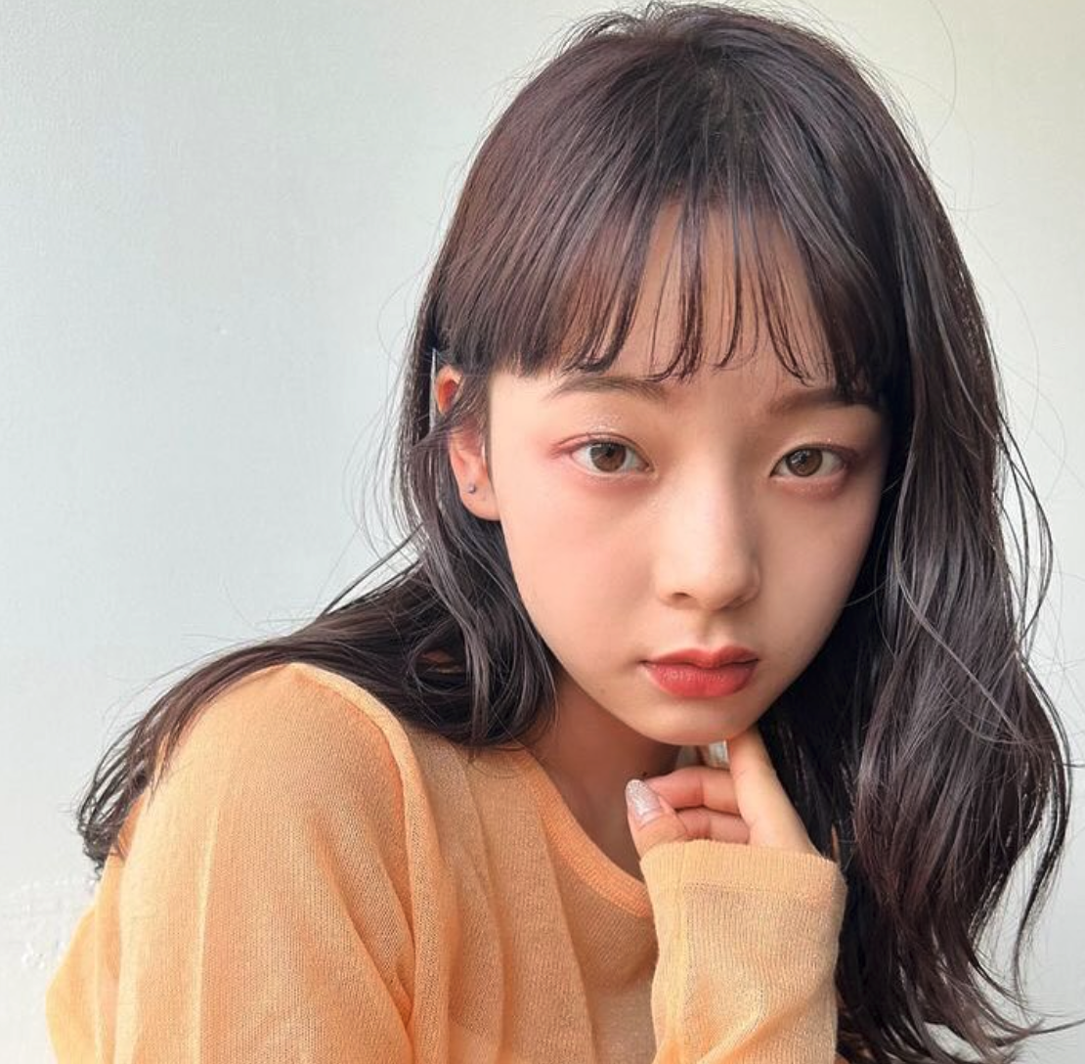 | モモ | 3,581 |  | ¥40,000 | https://www.instagram.com/mnkm329momo/ |  | 関西在住のフリーモデル。 劇団TheTimelessLetterの劇団員として活動しているため、演技力は高め。
10 | 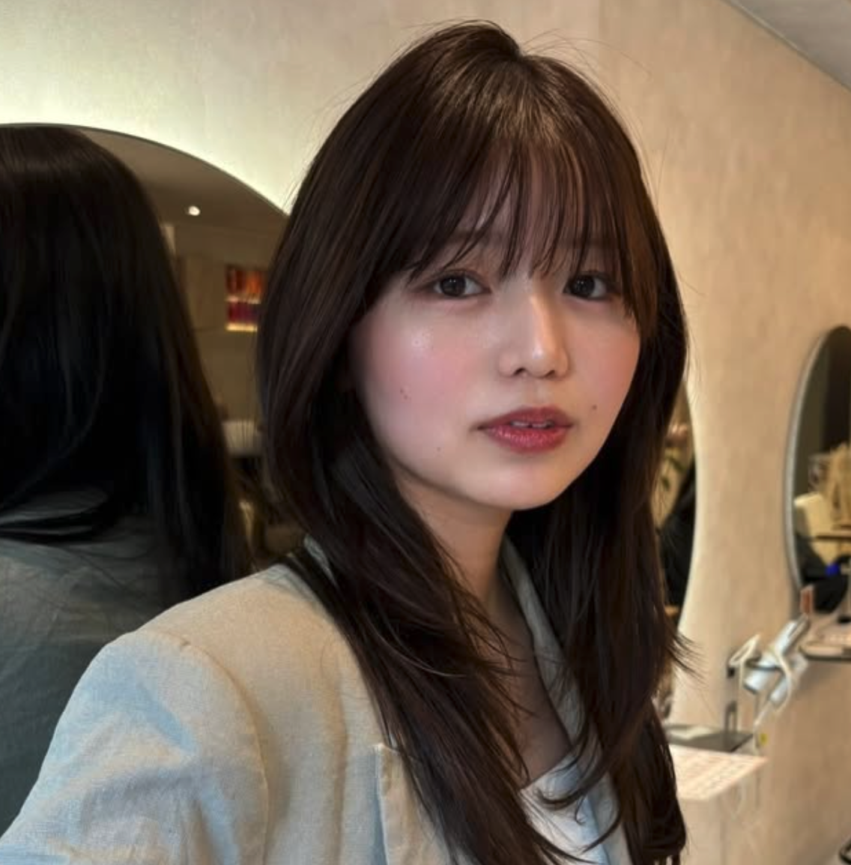 | mugi | 2,450 | 2,507 | ¥40,000 | https://www.instagram.com/mugi_519/ | https://www.tiktok.com/@mugi_0519_ | 奈良出身のフリーモデル。大阪を拠点に活動している。 主にアパレルのモデルとして活動している。 今回の社風に合う明るく元気な女性です。

